Eventos
EVENTOS Y SECUENCIAS DE ACCIONES A REALIZAR
Pantalla | MockUp | Evento | VISTA (Métodos) | Mensajes (Info, Warning, Error) | CONTROLADOR (Métodos) | MODELO | CONSULTAS
- | - | OnLoad (carga inicial) | desplegarPantalla(P0)
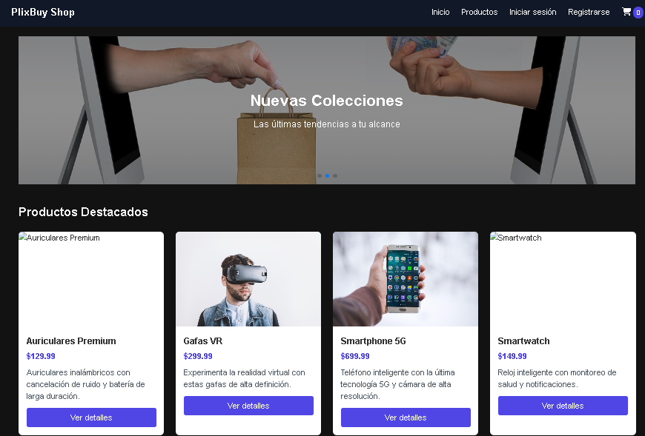
P0 |  | onClick btnIngresar | Leer formulario y validar
 |  |  |  | Mensajes: "correo no valido", "Usuario no encontrado" | IniciarSesion: Verificar si datos correctos Continuar o dar mensaje | Usuario { - idUsuario, - nombreUsuario, - password } | Buscar el usuarion en la BD. Devuelve la PK del usuario
 |  |  | desplegarPantalla(P1)

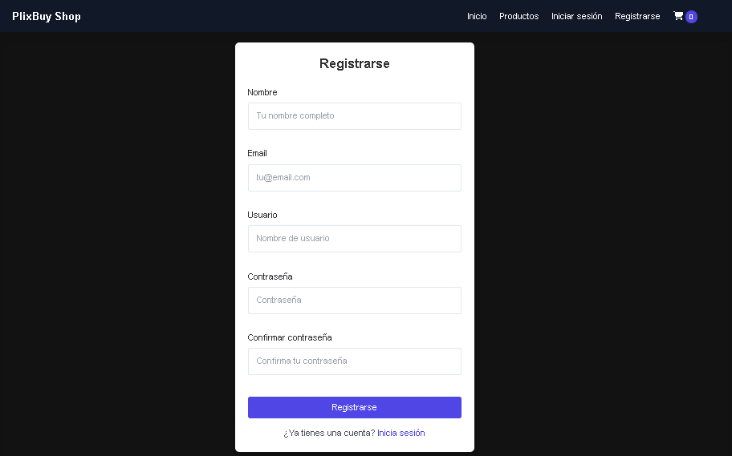

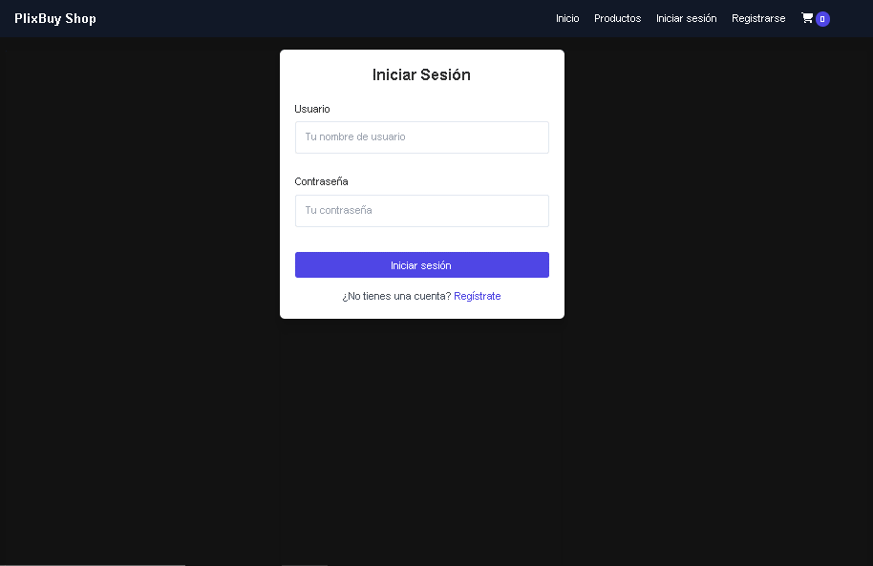
P22

P21

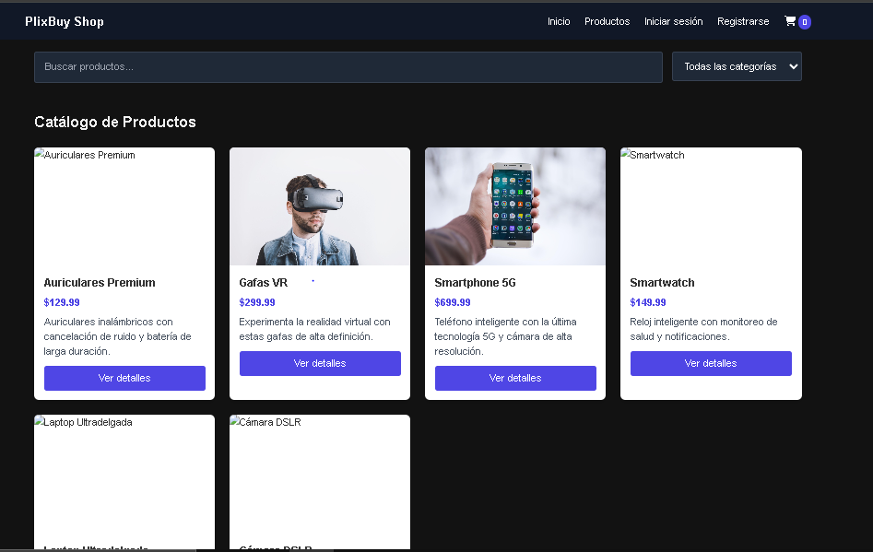
P30

P31

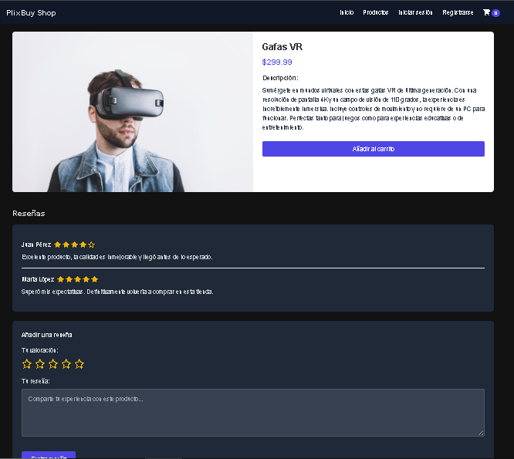
P32

P33

P34

P35

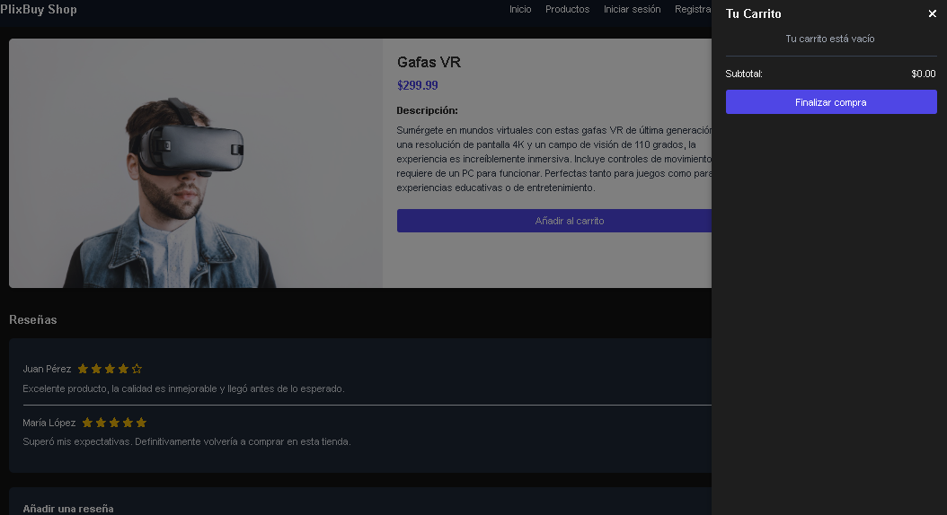
P40

P41

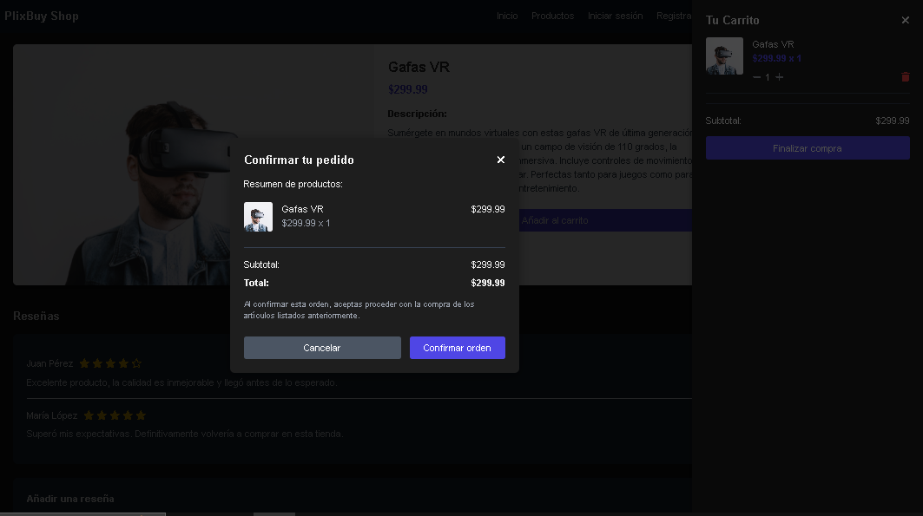
P42

P43

P44

P45

